画面設計（ログイン画面）
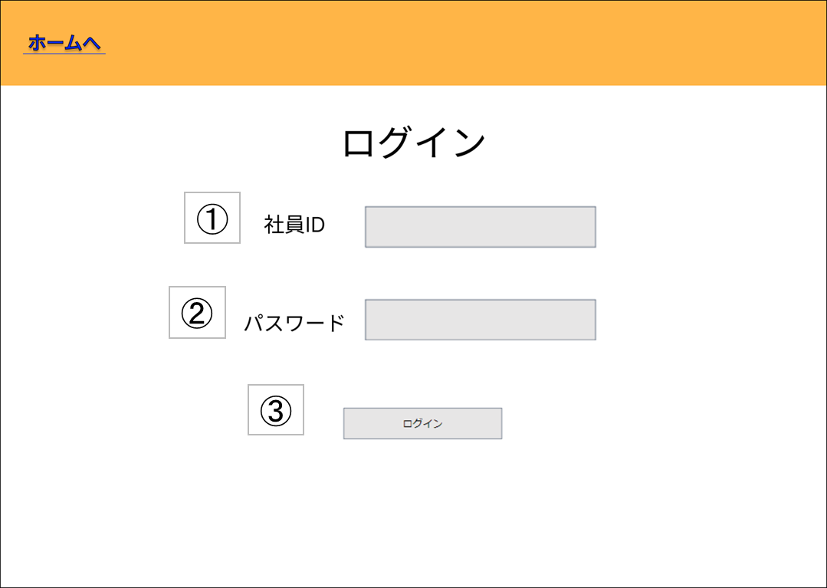
基本設計書（画面設計）
（案 件 名）グルメ情報webシステム開発
（システム名）ダカラ食堂

画面イメージ |  |  |  |  | 備考
 |  |  |  |  | ・ログイン前店舗情報一覧画面で ログインボタンを押したとき この画面に遷移する
 |  |  |  |  | ・ログインに失敗した場合 画面遷移は発生しない

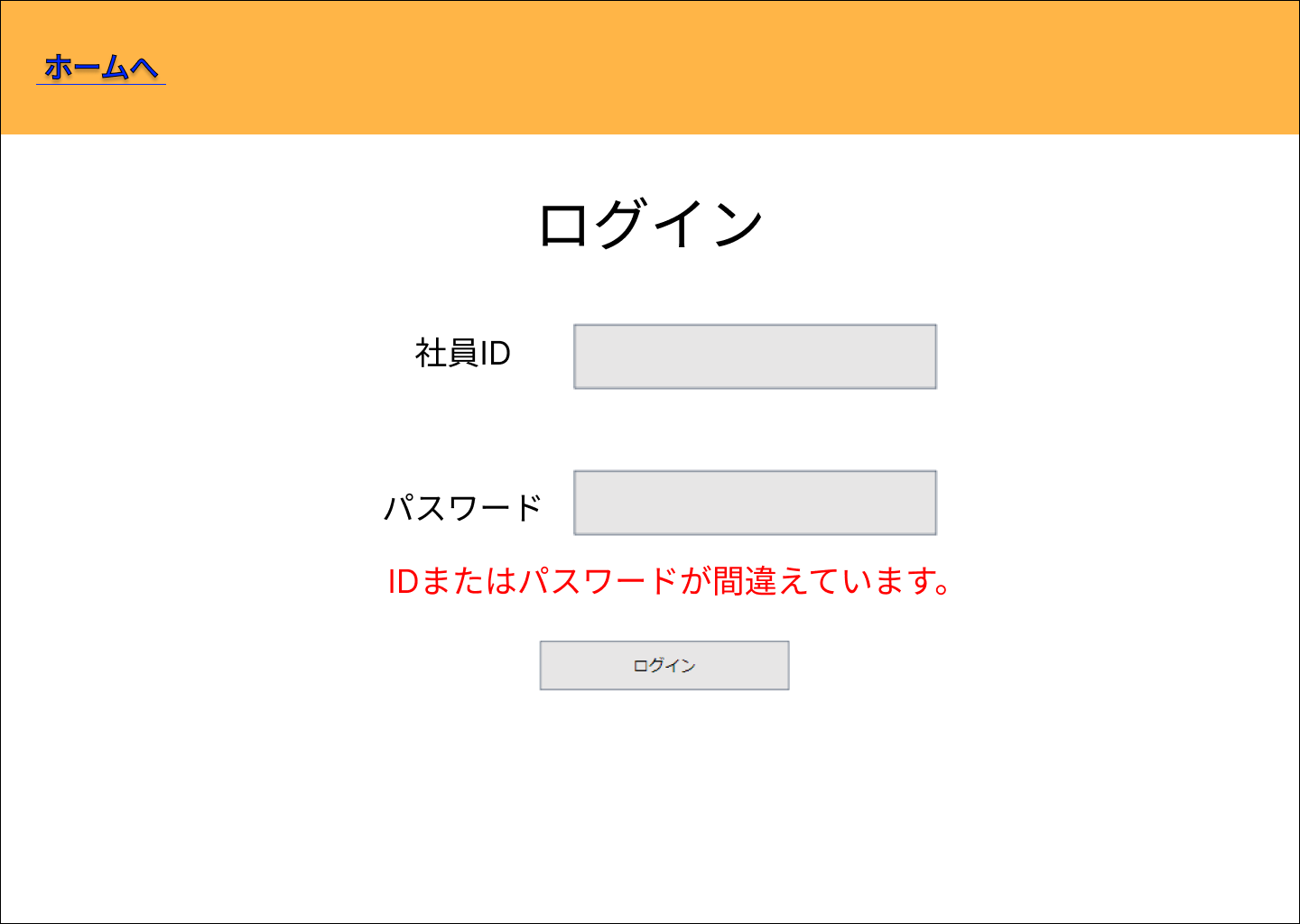

 |  |  |  |  |  | ログイン失敗した場合

No | 項目名 | 説明 | I/O | 備考
① | ID入力欄 | 社員IDを入力する欄 | I
② | パスワード入力欄 | パスワードを入力する欄 | I
③ | ログインボタン | ログインOK/NGの判定を行う (OKの場合)メインメニュー画面に遷移する (NGの場合)エラーメッセージを表示する | I

④ | エラーメッセージ | ID・パスワードの誤りを通知する | O

基本設計書（画面設計）
（案 件 名）グルメ情報webシステム開発
（システム名）ダカラ食堂

画面イメージ |  |  |  |  | 備考

No | 項目名 | 説明 | I/O | 備考

画面設計（ログイン前店舗情報一覧画面)
基本設計書（画面設計）
（案 件 名）グルメ情報webシステム開発
（システム名）ダカラ食堂

画面イメージ |  |  |  |  | 備考
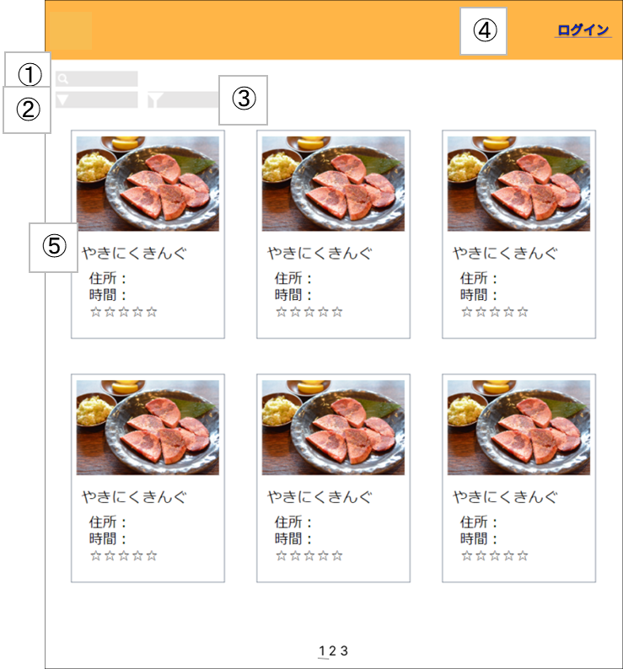 |  |  |  |  | ・起動時に表示される
 |  |  |  |  | ・ユーザがログアウトしたとき この画面に遷移する
 |  |  |  |  | ・ログイン画面、または、店舗情報詳 細画面で戻るボタンを押したときこ の画面に遷移する

No | 項目名 | 説明 | I/O | 備考
① | 検索欄 | 検索したい単語を入力 | I | ・入力した内容と一部一致した店舗を表示する。 ・検索内容を入力後、「Enter」キーを押すことで検索を行う。
② | 並び替えツール | 並び替えたい内容を選択する（実行タイミングは？？） | I | ・プルダウンメニューで表示される。 ・金額、評価数、評価で昇順、降順の並び替えができる。
③ | 絞り込みツール | 絞り込みたい内容を選択する（実行タイミングは？？） | I | ・チェックボックスで表示される。 ・金額、営業時間、ジャンル、デリバリーサービスの有無で絞り込みができる。 ・金額は500円未満、500円以上1000円未満、1000円以上に分割される。 ・営業時間は曜日(日,月,火,水,木,金,土)と時間(？？？)に分けられる。
④ | ログインボタン | ログイン画面に遷移する | I
⑤ | 店舗名 | 店舗詳細画面に遷移する | I

基本設計書（画面設計）
（案 件 名）グルメ情報webシステム開発
（システム名）ダカラ食堂

画面イメージ |  |  |  |  | 備考

No | 項目名 | 説明 | I/O | 備考

画面設計（ログイン後店舗情報一覧画面)
基本設計書（画面設計）
（案 件 名）グルメ情報webシステム開発
（システム名）ダカラ食堂

画面イメージ |  |  |  |  | 備考
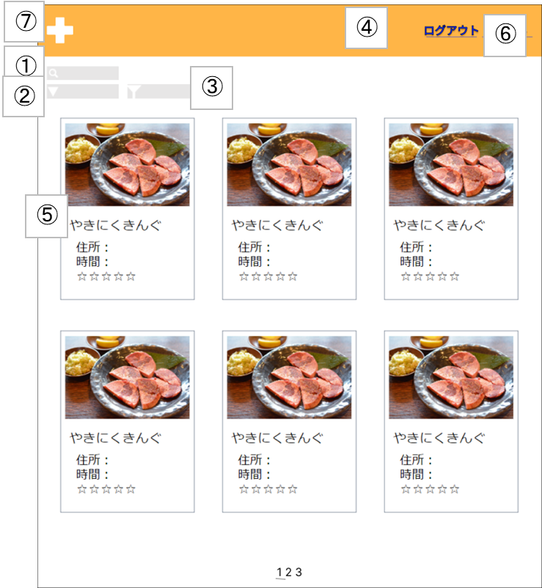 |  |  |  |  | ・ログイン画面でログインに成功した 場合この画面に遷移する
 |  |  |  |  | ・店舗情報詳細画面、店舗情報登録画 面、マイページ、管理者メニューの いずれかの画面で戻るボタンを押し たとき、この画面に遷移する
 |  |  |  |  | ・店舗情報詳細画面で店舗情報削除ボ タン(?)を押したとき、この画面に 遷移する

No | 項目名 | 説明 | I/O | 備考
① | 検索欄 | 検索したい単語を入力する | I | ・検索内容を入力後、「Enter」キーを押すことで検索を行う。
② | 並び替えツール | 並び替えたい内容を選択する(検索結果の表示タイミングは？？) | I | ・プルダウンメニューで表示される。 ・金額、評価数、評価で昇順、降順の並び替えができる。
③ | 絞り込みツール | 絞り込みたい内容を選択する(検索結果の表示タイミングは？？) | I | ・チェックボックスで表示される。 ・金額、営業時間、ジャンル、デリバリーサービスの有無で絞り込みができる。 ・金額は500円未満、500円以上1000円未満、1000円以上に分割される。 ・営業時間は曜日(日,月,火,水,木,金,土)と時間(？？？)に分けられる。
④ | ログアウトボタン | ログインしているアカウントからログアウトする。ログイン画面に遷移する。 | I
⑤ | 店舗名 | 店舗詳細画面に遷移する | I
⑥ | マイページボタン | 社員用ユーザー情報画面に遷移する | I
⑦ | 店舗登録ボタン | 店舗情報登録画面に遷移する | I

基本設計書（画面設計）
（案 件 名）グルメ情報webシステム開発
（システム名）ダカラ食堂

画面イメージ |  |  |  |  | 備考

No | 項目名 | 説明 | I/O | 備考

画面設計（マイページ)
基本設計書（画面設計）
（案 件 名）グルメ情報webシステム開発
（システム名）ダカラ食堂

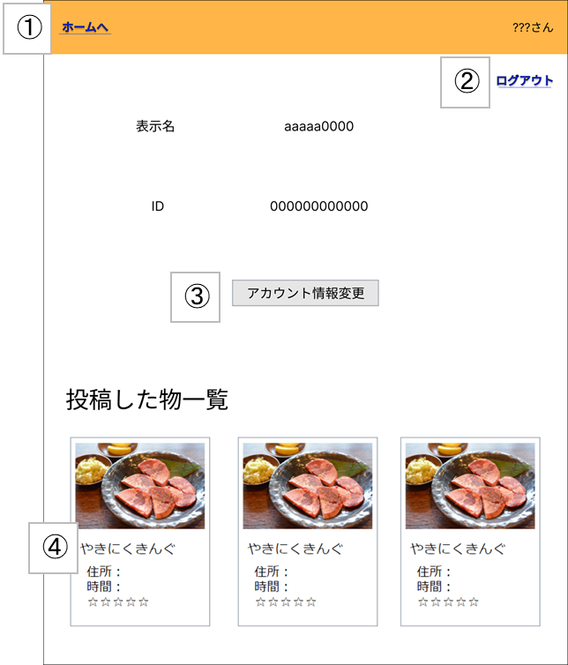
画面イメージ |  |  |  |  | 備考
 |  |  |  |  | ・ログイン後店舗情報一覧画面でマ イページボタンを押すとこの画面 に遷移する
 |  |  |  |  | ・店舗情報詳細画面で戻るボタンを 押すとこの画面に遷移する
 |  |  |  |  | ・アカウント情報変更画面で変更確 定ボタン、または、戻るボタンを 押すとこの画面に遷移する

No | 項目名 | 説明 | I/O | 備考
① | 戻るボタン | ログイン後店舗情報一覧画面へ遷移する | I
② | ログアウトボタン | ログインしているアカウントからログアウトする | I | ・ログアウト後はログイン前店舗情報画面へ遷移する
③ | アカウント情報変更ボタン | アカウント情報変更画面に遷移する | I
④ | 店舗名 | 店舗名をクリックすると店舗詳細画面に遷移する | I | ・登録された画像、店名、住所、電話番号、営業時間、評価数、5段階評価、 金額(価格の範囲)、ジャンル、デリバリーサービスの有無が表示される。

基本設計書（画面設計）
（案 件 名）グルメ情報webシステム開発
（システム名）ダカラ食堂

画面イメージ |  |  |  |  | 備考

No | 項目名 | 説明 | I/O | 備考

画面設計（アカウント情報変更画面)
基本設計書（画面設計）
（案 件 名）グルメ情報webシステム開発
（システム名）ダカラ食堂

画面イメージ |  |  |  |  | 備考
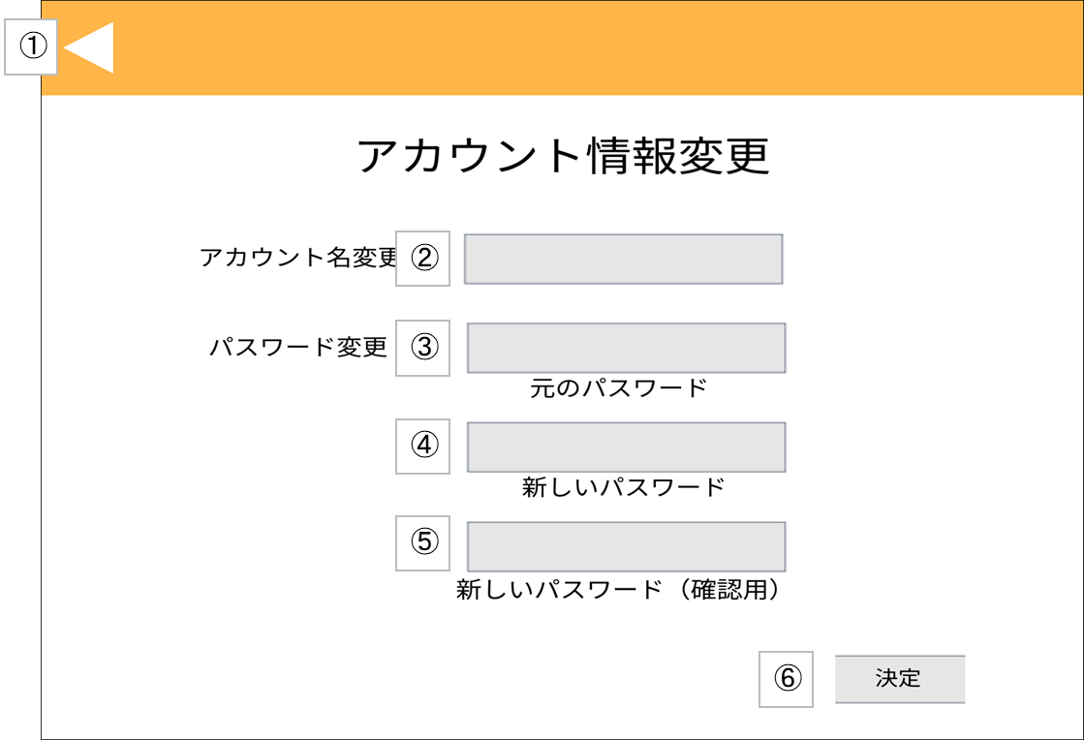 |  |  |  |  | ・マイページでアカウント情報変更ボタンを押すと この画面に遷移する
 |  |  |  |  | ・管理者メニューでアカウント情報変更ボタンを押 すとこの画面に遷移する
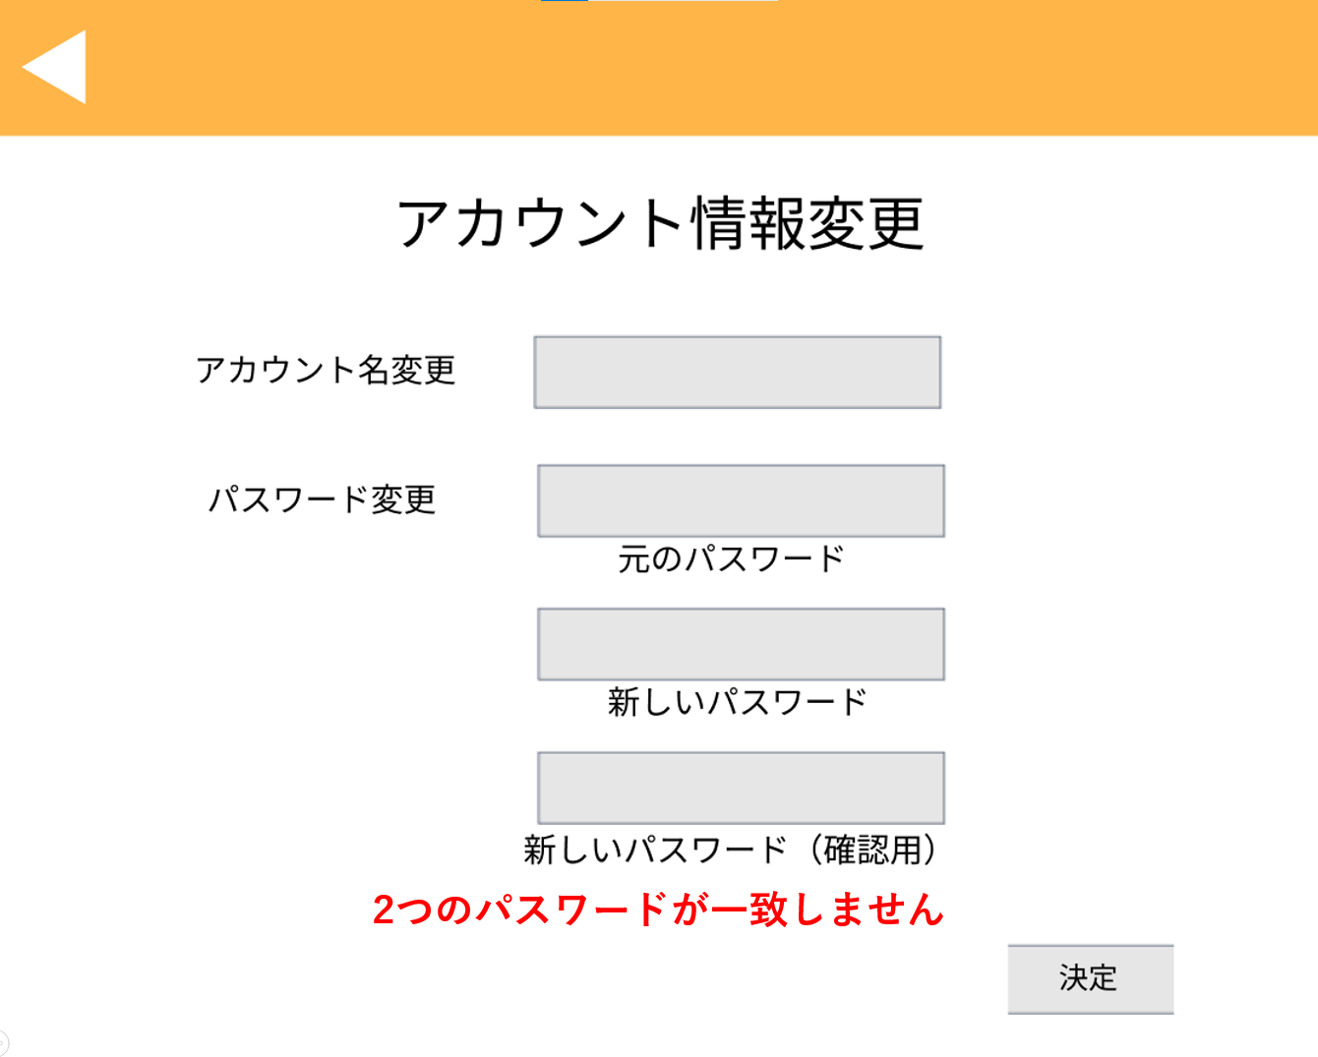

 |  |  |  |  | ④、⑤の内容が不一致である場合
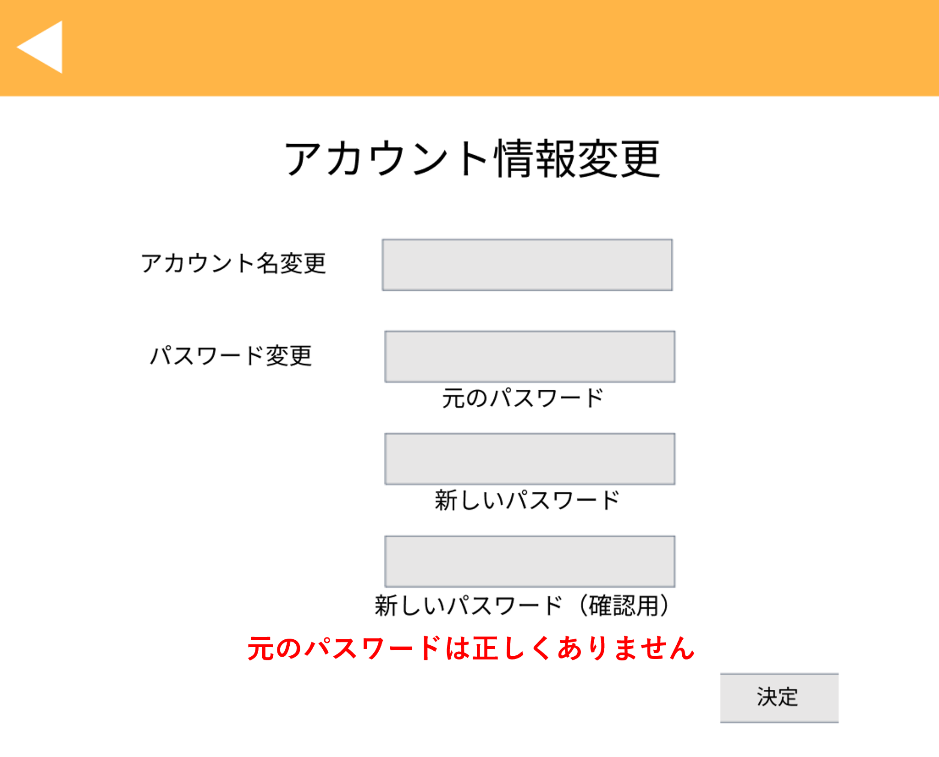

 |  |  |  |  | 元のパスワードが誤っている場合

No | 項目名 | 説明 | I/O | 備考
① | 戻るボタン | (社員アカウントの場合) マイページに遷移する (管理者アカウントの場合) 管理者メニュー画面に遷移する | I

② | 新しいアカウント名入力欄 | 新しいアカウント名を入力を入力する欄 | I
③ | 元のパスワード入力欄 | 元のログインパスワードを入力を入力を入力する欄 | I
④ | 新しいパスワード入力欄 | 新しいログインパスワードを入力を入力を入力する欄 | I
⑤ | 新しいパスワード(確認用)入力欄 | 新しいログインパスワードを再度入力を入力を入力する欄 | I
⑥ | 決定ボタン | パスワード変更OK/NGの判定を行う (社員アカウントでOKの場合)マイページに遷移する (管理者アカウントでOKの場合)管理者メニュー画面に遷移する (NGの場合)エラーメッセージを表示する | I

⑦ | エラーメッセージ | パスワードの誤りを通知する (③のパスワードが違う場合)「元のパスワードは正しくありません」は正しくありません (④、⑤のパスワードが違う場合)「2つのパスワードは正しくありません」は正しくありません | O

画面設計（アカウント一覧画面)
基本設計書（画面設計）
（案 件 名）グルメ情報webシステム開発
（システム名）ダカラ食堂

画面イメージ |  |  |  |  | 備考
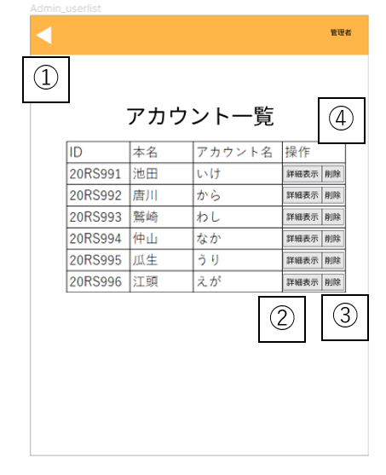 |  |  |  |  | ・管理者メニュー画面で、アカウント一覧ボタンを クリックすると遷移する。

 |  |  |  |  | ・管理者用ユーザー情報画面で、戻るボタンをクリック、 またはアカウント削除ボタン、パスワード初期化ボタン、 決定ボタンをクリックすると遷移する。

 |  |  |  |  | ポップアップ表示例
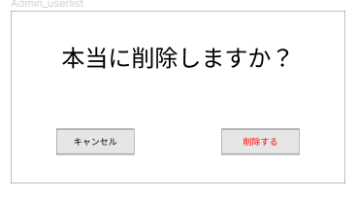

No | 項目名 | 説明 | I/O | 備考
① | 戻るボタン | 管理者メニュー画面へ遷移する | I
② | 詳細表示ボタン | 管理者用ユーザ情報画面へ遷移する | I
③ | アカウント削除ボタン | 対象のアカウントが削除される | I | ・アカウント削除前にポップアップ表示で確認が行われる

基本設計書（画面設計）
（案 件 名）グルメ情報webシステム開発
（システム名）ダカラ食堂

画面イメージ |  |  |  |  | 備考

No | 項目名 | 説明 | I/O | 備考

画面設計（管理者用ユーザー情報画面)
基本設計書（画面設計）
（案 件 名）グルメ情報webシステム開発
（システム名）ダカラ食堂

画面イメージ |  |  |  |  |  | 備考
 |  |  | 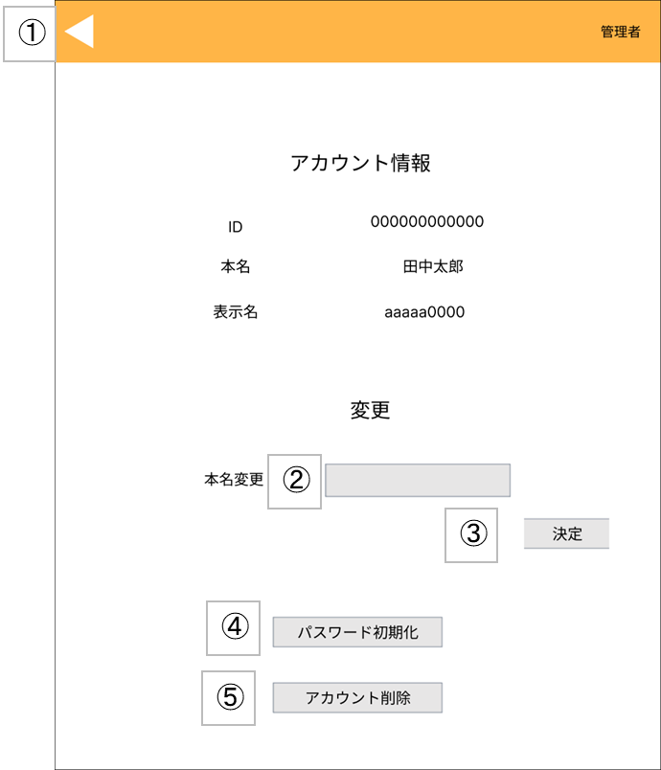 |  |  | ・アカウント一覧画面で、アカウントを 選択しクリックする。

No | 項目名 | 説明 |  | I/O | 備考
① | 戻るボタン | アカウント一覧へ遷移する |  | I
② | 本名変更入力欄 | 変更したい本名を入力する |  | I
③ | 決定ボタン | 本名を入力した後に決定を押すと、リロードされ本名が変更される |  | I
④ | パスワード初期化ボタン | パスワードが初期パスワード(ID)に変更される |  | I
⑤ | アカウント削除ボタン | アカウントが削除され、アカウント一覧画面に遷移する |  | I

基本設計書（画面設計）
（案 件 名）グルメ情報webシステム開発
（システム名）ダカラ食堂

画面イメージ |  |  |  |  |  | 備考

No | 項目名 | 説明 |  | I/O | 備考

画面設計（店舗情報登録画面）
基本設計書（画面設計）
（案 件 名）グルメ情報webシステム開発
（システム名）ダカラ食堂

⑯
画面イメージ |  |  |  |  | 備考
 |  |  |  |  | ・ログイン後店舗情報一覧画面で、 社員アカウントでログインした状態で 店舗情報登録ボタンをクリックすると 遷移する
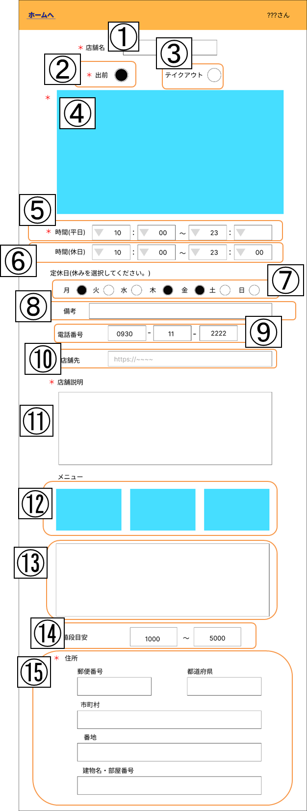

No | 項目名 | 説明 | I/O | 備考
① | 店舗名 | 店舗名を入力する | I | ・必須入力項目 ・チェックボックスで入力を行う。
② | 出前選択 | 出前の対応状況を選択する | I | ・必須入力項目 ・チェックボックスで入力を行う。
③ | テイクアウト選択 | テイクアウトの対応状況を選択する | I | ・必須入力項目 ・チェックボックスで入力を行う。
④ | 店舗画像 | 店舗の画像をアップロードする | I | ・必須入力項目
⑤ | 平日営業時間 | 平日の営業時間を記入する | I | ・必須入力項目 ・プルダウンメニューで入力を行う。 ・00:00～23:50迄の値を受け付ける。
⑥ | 休日営業時間 | 休日の営業時間を記入する | I | ・必須入力項目 ・プルダウンメニューで入力を行う。 ・00:00～23:50迄の値を受け付ける。
⑦ | 定休日 | 定休日を選択する | I | ・必須入力項目 ・チェックボックスで入力を行う。
⑧ | 店休日備考欄 | 店休日の備考を記入する | I | ・任意入力項目 ・定休日の説明が必要な場合には入力を行う。
⑨ | 電話番号 | 店舗の電話番号を記入する | I | ・必須入力項目
⑩ | 店舗HP | 店舗のHPのURLを記入する | I | ・任意入力項目
⑪ | 店舗説明 | 店舗の説明を記入する | I | ・必須入力項目
⑫ | メニュー画像 | メニューの画像をアップロードする | I | ・任意入力項目
⑬ | メニュー説明 | メニューの説明文を記入する | I | ・任意入力項目
⑭ | 値段目安 | 予算を記入する | I | ・必須入力項目
⑮ | 住所 | 住所を記入する | I | ・必須入力項目
⑯ | 戻る | 店舗情報一覧画面へ戻る | I

画面設計（店舗情報編集画面）
基本設計書（画面設計）
（案 件 名）グルメ情報webシステム開発
（システム名）ダカラ食堂

⑯
画面イメージ |  |  |  |  | 備考
 |  |  |  |  | ・店舗情報詳細画面で、投稿者で ログインした状態で店舗情報編集 ボタンをクリックすると遷移する
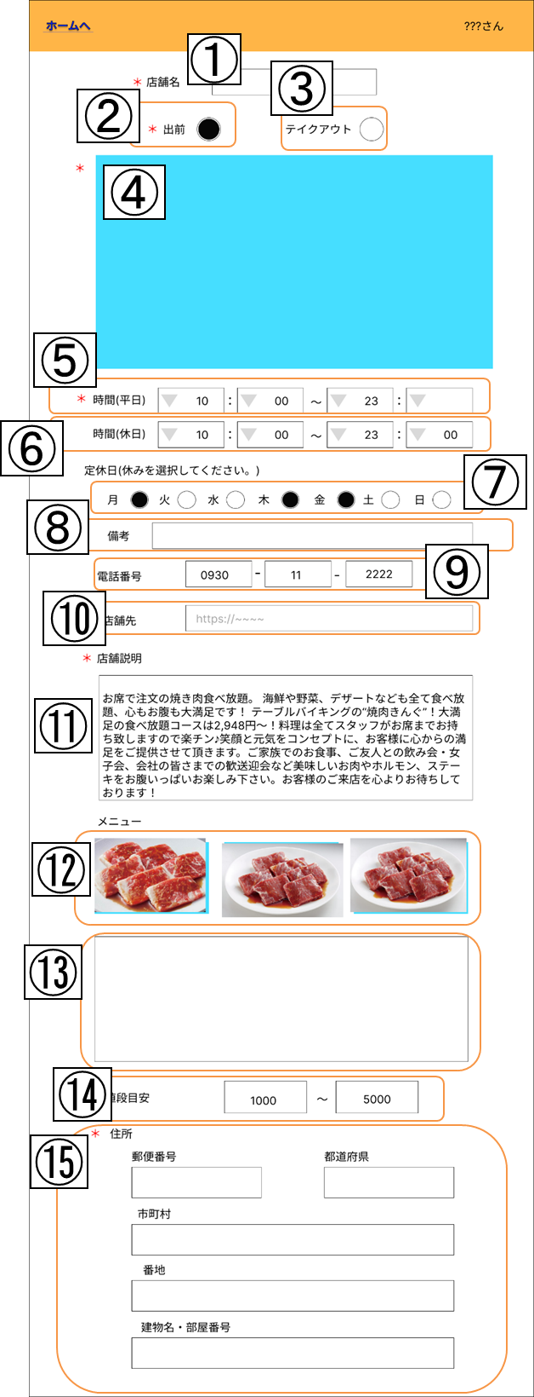

No | 項目名 | 説明 | I/O | 備考
① | 店舗名 | 店舗名を入力する | I/O | 現在の登録内容が表示されている
② | 出前選択 | 出前の対応状況を選択する | I/O | 現在の登録内容が表示されている
③ | テイクアウト選択 | テイクアウトの対応状況を選択する | I/O | 現在の登録内容が表示されている
④ | 店舗画像 | 店舗の画像をアップロードする | I/O | 現在の登録内容が表示されている
⑤ | 平日営業時間 | 平日の営業時間を記入する | I/O | 現在の登録内容が表示されている
⑥ | 休日営業時間 | 休日の営業時間を記入する | I/O | 現在の登録内容が表示されている
⑦ | 定休日 | 定休日を選択する | I/O | 現在の登録内容が表示されている
⑧ | 店休日備考欄 | 店休日の備考を記入する | I/O | 現在の登録内容が表示されている
⑨ | 電話番号 | 店舗の電話番号を記入する | I/O | 現在の登録内容が表示されている
⑩ | 店舗HP | 店舗のHPのURLを記入する | I/O | 現在の登録内容が表示されている
⑪ | 店舗説明 | 店舗の説明を記入する | I/O | 現在の登録内容が表示されている
⑫ | メニュー画像 | メニューの画像をアップロードする | I/O | 現在の登録内容が表示されている
⑬ | メニュー説明 | メニューの説明文を記入する | I/O | 現在の登録内容が表示されている
⑭ | 値段目安 | 予算を記入する | I/O | 現在の登録内容が表示されている
⑮ | 住所 | 住所を記入する | I/O | 現在の登録内容が表示されている
⑯ | 戻る | 店舗情報詳細画面へ戻る | I

画面設計（管理者メニュー画面）
基本設計書（画面設計）
（案 件 名）グルメ情報webシステム開発
（システム名）ダカラ食堂

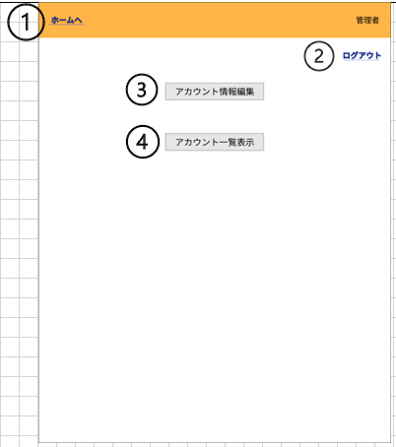
画面イメージ |  |  |  |  | 備考
 |  |  |  |  | ・ログイン後店舗情報一覧画面で、 管理者アカウントでログインした状 態でユーザー名をクリックすると遷 移する。

 |  |  |  |  | ・アカウント一覧画面で、戻るボタン をクリックすると遷移する。

 |  |  |  |  | ・アカウント情報変更画面で、変更確 定ボタンまたは戻るボタンをクリック すると遷移する。

No | 項目名 | 説明 | I/O | 備考
① | 戻るボタン | ログイン後店舗情報一覧画面へ遷移する | I
② | ログアウトボタン | ログインしているアカウントからログアウトする | I
③ | アカウント情報編集ボタン | アカウント情報変更画面に遷移する | I
④ | アカウント一覧表示ボタン | アカウント一覧画面に遷移する | I

